굴삭기
차량계 하역운반/건설기계 작업계획서
(산업안전기준에관한규칙 제38조제1항)

현장명 | CJ onlyone R&D center 신축공사 |  | 작성일자 | 2014.08.05
건설기계명 | 굴삭기 | 가입보험 | LIG손해보험 | 협력사명
규 격 | 13.2톤 | 검사유효기간 | 2015.07.05 | 협력사소장명
모 델 | DX140W | 사용기간 | 2014.08.07 | 작업지휘자 |  | 이 영 규
등록번호 | 경기02도6832 | 사용장소 | GATE1 주변 | 운전원 | 성명 | 황 인 혁
등록업체명 | 고려건설장비 | 보험기간 | 2015.06.26 |  | 자격 | 굴삭기
양중물의종류 |  | 양중물의규격 |  | 양중물의중량
줄걸이 종류 |  | 줄걸이의규격 |  | 줄걸이의안전하중
작업장소 및 운행경로(도면에 의거 장비위치 및 동선표시)

세부작업방법 |  |  | 중점안전관리사항(속도제한 : KM/HR)
* 작업사항 |  |  | 1. 유자격 숙련된 운전기사에 의한 작업
1. GATE1 자재야적장 바닥 con'c 파쇄 및 정리 |  |  | 2. 후진시 경보음 작동상태의 확인
작업 |  |  | 3. 굴삭, 잔토처리, 이동 경로주변 작업자 출입금지
 |  |  | 4. 장비간 안전거리 유지
 |  |  | - 장비 버켓 전개거리의 1.5배 이상 이격
 |  |  | 5. 작업감독 관계자라도 장비 후면 접근금지(협착주의)
 |  |  | - 이동 요할시 운전자에 반드시 경고후 통과
* 범 례 |  |  | 6. 운전자 운전석 이탈 시 엔진정지 및 버킷은 지면에 내려 둘 것.
 |  |  | 7. 운전자 음주금지
 | : 작업장소 |  | 8. 야간작업 요할시 작업등설치
 |  |  | 9. 고압선, 작업전선 접촉 위험유무의 확인
 |  |  | 10. 작업 지휘자 통제하 작업실시
 |  |  | 11. 버킷 탈락방지 안전핀 설치.

이동식크레인
차량계 하역운반/건설기계 작업계획서
(산업안전기준에관한규칙 제38조제1항)

현장명 | CJ onlyone R&D center 신축공사 |  | 작성일자 | 2014-06-24
건설기계명 | 이동식크레인 | 가입보험 | 공제조합 | 협력사명 |  | 부일건화
규 격 | 220ton 3M | 검사유효기간 | 2014.05.28 | 협력사소장명 |  | 임 정 식
모 델 | LTM1200-5.1 | 사용기간 | 2014.06.25 | 작업지휘자 |  | 임 정 식
등록번호 | 서울07가8257 | 사용장소 | 1 GATE 앞 2 GATE 앞 | 운전원 | 성명 | 윤 상 재
등록업체명 | 우리크레인 | 보험기간 | 2015.04.25 |  | 자격 | 기 중 기
양중물의종류 | 방수쉬트,우레탄, 프라이머 | 양중물의규격 |  | 양중물의중량 |  | 1.2ton
줄걸이 종류 | 섬유벨트 | 줄걸이의규격 | H:6m, W:70mm | 줄걸이의안전하중 |  | 3 ton
작업장소 및 운행경로(도면에 의거 장비위치 및 동선표시)
도면 별도첨부

- 작업경로 첨부참조
세부작업방법 |  |  | 중점안전관리사항(속도제한 : KM/HR)
* 작업사항 |  |  | *작업지휘자(신호수)에 의한 작업진행
방수용 자재(SHEET, 우레탄, 프라이머) 지상에서 |  |  | - 신호수1명, 개인보호구 착용, 호각등
바이오동,식품동,제약동 옥상으로 양중작업 |  |  | 1. 설치장소 지반상태 사전점검
(바이오~식품동 사이 10층) |  |  | - 인양물체의 하중고려
* 작업여건 |  |  | 2. 지휘계통의 명확화
작업장 바닥은 토목에서 평탄 작업 후 10ton |  |  | 3. 낙하,비래방지
진동롤러를 이용하여 다짐 실시 완료. |  |  | 4. 와이어로프 상태 확인
 |  |  | 5. 무리한 작업금지
* 범 례 |  |  | 6. 풍속10m/s 이상시 작업금지
 |  |  | 7. 후크해지장치의 설치
 |  |  | 8. 작업관계자외 접근금지 - 바리케이트 등 설치
 |  |  | 9. 신호수 배치 및 안전관계자 입회하 작업실시
 | : 자재야적장소

 | : 작업자

 | : 카고크레인

 | : 자재 이동 하역장소

펌프카
차량계 하역운반/건설기계 작업계획서
(산업안전기준에관한규칙 제38조제1항)

현 장 명 | CJ onlyone R&D center 신축공사 |  | 작성일자 | 2014-05-20
건설기계명 | 펌프카 | 가입보험 | LIG손해보험 | 협력사명 |  | 흥석건설
규 격 | 150m3/hr | 검사유효기간 | 2014.08.06 | 협력사소장명 |  | 이 병 일
모 델 | KCP58ZX170 | 사용기간 | 2014.05.20 | 작업지휘자 |  | 이 병 일
등록번호 | 충남15고5595 | 사용장소 | R&D center 현장내 | 운전원 | 성 명 | 이 하 한
등록업체명 | 대림건기 | 보험기간 | 2014.07.27 |  | 자 격 | 1종 대형
양중물의종류 |  | 양중물의규격 |  | 양중물의중량
줄걸이 종류 |  | 줄걸이의규격 |  | 줄걸이의안전하중
작업장소 및 운행경로(도면에 의거 장비위치 및 동선표시)
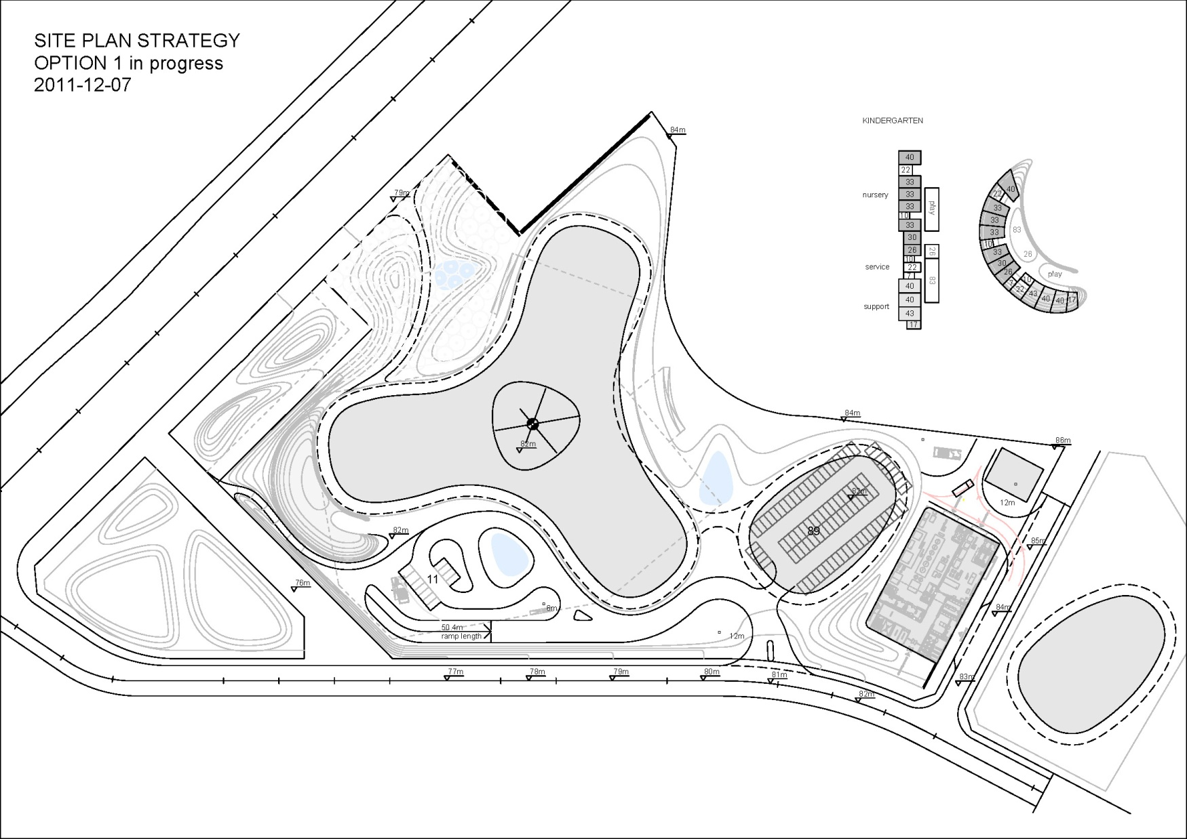

세부작업방법 |  |  | 중점안전관리사항(속도제한 : 20 KM/HR)
* 작업사항 |  |  | * 안전담당자(관리자)에 의한 작업진행-신호수1명
- 주차장 상부 방수구간 누름 콘크리트 타설작업 |  |  | 개인보호구 착용, 호각, 수기등
 |  |  | 1. 장비작업전 점검한후 작업
 |  |  | 2. 신호수배치 및 도로확인점검
 | 펌프카셋팅장소 |  | 3. 펌프카아웃트리거(전도방지대설치)고임목설치
 | 타설부위 |  | 4. 레미콘후진시 협착주의(스톱퍼 설치 후 작업실시)
 | 신호수위치

 | 레민콘 진출입이동방향

모터그레이더
차량계 하역운반/건설기계 작업계획서
(산업안전기준에관한규칙 제38조제1항)

현장명 | 장수골프장 조성공사 |  | 작성일자 | 2014-04-12
건설기계명 | 모터그레이더 | 가입보험 | 삼성화재 | 협력사명 |  | 지원건설
규 격 | 3.66m | 검사유효기간 | 2014.02.23 | 협력사소장명 |  | 권 오 진
모 델 | 140G | 사용기간 | 2013.04.12~2013.05.30 | 작업지휘자 |  | 황 병 걸
등록번호 | 전북08바5036 | 사용장소 | 현장내 도로 | 운전원 | 성명 | 곽 재 규
등록업체명 | 우리건설중기 | 보험기간 |  |  | 자격 | 모우터그레이더
양중물의종류 |  | 양중물의규격 |  | 양중물의중량
줄걸이 종류 |  | 줄걸이의규격 |  | 줄걸이의안전하중
작업장소 및 운행경로(도면에 의거 장비위치 및 동선표시)
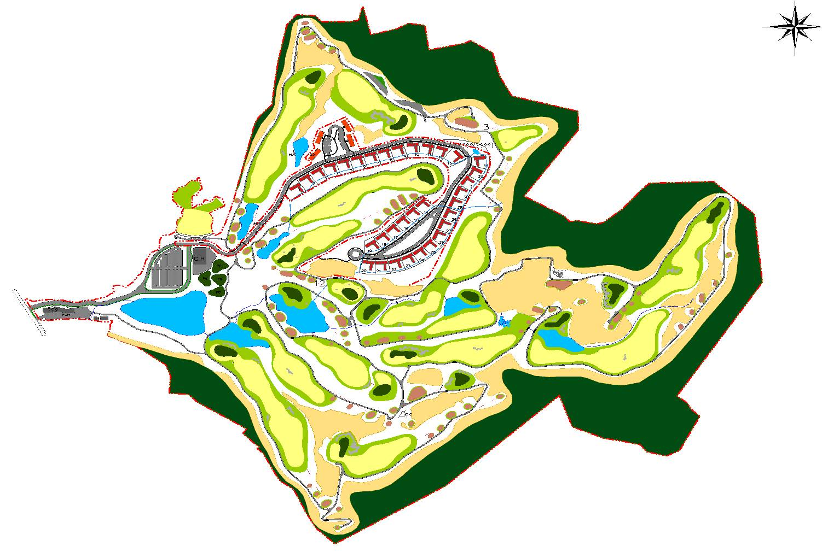

세부작업방법 |  |  | 중점안전관리사항(속도제한 : 20KM/HR)
* 작업사항 |  |  | *작업지휘자(신호수)에 의한 작업진행
1. 현장내 도로 정지작업 |  |  | - 신호수1명, 개인보호구 착용, 호각등
 |  |  | 1. 작업 전 작업장소의 지형 및 지반상태 등 점검 실시
 |  |  | 2. 지정된 운전자외 운행금지
 |  |  | 3. 유도자 배치하여 작업을 유도
 |  |  | 4. 지정된 제한속도를 준수
 |  |  | 5. 승차석 이외의 위치에 근로자 탑승금지
* 범 례 |  |  | 6. 운전석 이탈시 원동기를 정지시키고 브레이크를 작동시키는 등
 |  |  | 이탈방지조치를 한다.(운전자 이탈시 안전수칙 준수)
 | 작업장소 |  | 7. 경보장치 작동상태 점검 실시
 |  |  | 8. 유압장치의 작동여부 점검실시
 |  |  | 9. 브레이크 작동상태 점검 실시

롤러
차량계 하역운반/건설기계 작업계획서
(산업안전기준에관한규칙 제38조제1항)

현장명 | CJ onlyone R&D center 신축공사 |  | 작성일자 | 2014-06-28
건설기계명 | 롤러 | 가입보험 | 삼성화재 | 협력사명
규 격 | 10.5ton | 검사유효기간 | 2017.01.14 | 협력사소장명
모 델 | TCD2012L042V | 사용기간 | 2014.06.28 | 작업지휘자 |  | 이 상 열
등록번호 | 경기09고5667 | 사용장소 | CK부지 | 운전원 | 성명 | 서 강 규
등록업체명 | 정우종합중기 | 보험기간 | 2015.01.27 |  | 자격 | 로울러
양중물의종류 |  | 양중물의규격 |  | 양중물의중량
줄걸이 종류 |  | 줄걸이의규격 |  | 줄걸이의안전하중
작업장소 및 운행경로(도면에 의거 장비위치 및 동선표시)

세부작업방법 |  |  | 중점안전관리사항(속도제한 : 10KM/HR)
* 작업사항 |  |  | *작업지휘자(신호수)에 의한 작업진행
1. CK부지 바닥 정지작업 실시 |  |  | - 신호수1명, 개인보호구 착용, 호각등
2. 단독작업으로 주변 작업 및 통행자 없음. |  |  | 1. 작업 전 작업장소의 지형 및 지반상태 등 점검 실시
 |  |  | 2. 지정된 운전자외 운행금지
 |  |  | 3. 유도자 배치하여 작업을 유도
 |  |  | 4. 지정된 제한속도를 준수
 |  |  | 5. 승차석 이외의 위치에 근로자 탑승금지
* 범 례 |  |  | 6. 운전석 이탈시 원동기를 정지시키고 브레이크를 작동시키는 등
 |  |  | 이탈방지조치를 한다.(운전자 이탈시 안전수칙 준수)
 | : 작업장소 |  | 7. 경보장치 작동상태 점검 실시
 |  |  | 8. 유압장치의 작동여부 점검실시
 |  |  | 9. 브레이크 작동상태 점검 실시

도면
작업계획도

부득히 보행자 지날 시 작업 중지 후 보행자 통행
범례
라바콘
신호수

하역장소

E/V 1,2 이용하여 인력
16~18층 운반 실시

고소작업차(사다리차)
차량계 하역운반/건설기계 작업계획서
(산업안전기준에관한규칙 제38조제1항)

현장명 | M-Plaza Hotel Remodeling |  | 작성일자 | 2014-08-30
건설기계명 | 사다리차 | 가입보험 |  | 협력사명 |  | 한국건설노리텍
규 격 |  | 검사유효기간 |  | 협력사소장명 |  | 김 경 도
모 델 |  | 사용기간 |  | 작업지휘자
등록번호 |  | 사용장소 | 7m도로 9층,16층 | 운전원 | 성명
등록업체명 |  | 보험기간 |  |  | 자격 | 1종 대형
양중물의종류 | 합판 외 | 양중물의규격 | 900*1800*12 외 | 양중물의중량 |  | 300kg
줄걸이 종류 | - | 줄걸이의규격 | - | 줄걸이의안전하중 |  | 400kg
작업장소 및 운행경로(도면에 의거 장비위치 및 동선표시)
- 별첨

세부작업방법 |  |  | 중점안전관리사항(속도제한 : KM/HR)
* 작업사항 |  |  | *작업지휘자(신호수)에 의한 작업진행
- 구조보강 자재 양중(9층,16층) |  |  | - 신호수1명, 개인보호구 착용, 호각등
 |  |  | 1. 작업장(사다리차 설치장소) 지반상태 사전 점검
* 작업장 상태 |  |  | 2. 아웃트리거 및 받치목 설치 철저
- 바닥은 con'c 포장 완료된 상태로서 양호 |  |  | 3. 풍속10m/s 이상시 작업금지
 |  |  | 4. 근로자 작업대 탑승 시 안전벨트 착용 및 고리 체결 철저
 |  |  | 5. 허용 작업반경 및 정격하중의 초과 사용금지
 |  |  | 6. 작업구역내 임의근로자 출입금지 조치
 |  |  | 7. 와이어로프, 구조부분, 안전장치 등에 대한 작업 시작전 점검 실시
* 범 례 |  |  | *안전장치
- 별 첨 |  |  | 1) 하중감지 와 위치 제어장치
 |  |  | 2) 모멘트 감지장치
 |  |  | 3) 자동 안전장치
 |  |  | 4) 안정기 고정장치
 |  |  | 8. 받침목은 아웃트리거 지지판보다 15cm이상 넓은 판을
 |  |  | 사용하여 설치 할 것.(두께는 10cm이상)
 |  |  | 9. 작업대 전면 안전난간대 설치.
 |  |  | 10.작업대 안전벨트 부착설비(단관파이프 및 로프) 설치.

시저리프트
차량계 하역운반/건설기계 작업계획서
(산업안전기준에관한규칙 제38조제1항)

현장명 | 장수골프장 조성공사 |  | 작성일자 | 2014-04-19
건설기계명 | 고소작업차 | 가입보험 | 삼성화재 | 협력사명 |  | 아이서비스
규 격 |  | 검사유효기간 | 2013.10.03 | 협력사소장명 |  | 정 채 현
모 델 | D4GA | 사용기간 | 2013.04.20~2013.04.30 | 작업지휘자 |  | 신 원 익
등록번호 | 강원98바6078 | 사용장소 | 크럽하우스 | 운전원 | 성명 | 정 의 식
등록업체명 | 명품스카이 |  |  |  | 자격 | 화물운송종사
양중물의종류 |  | 양중물의규격 |  | 양중물의중량
줄걸이 종류 |  | 줄걸이의규격 |  | 줄걸이의안전하중
작업장소 및 운행경로(도면에 의거 장비위치 및 동선표시)

세부작업방법 |  |  | 중점안전관리사항(속도제한 : KM/HR)
* 작업사항 |  |  | *작업지휘자(통제자)에 의한 작업진행
1. 클럽하우스 외벽 드라이비트 뿜칠작업 |  |  | - 통제자1명, 개인보호구 착용, 호각등
 |  |  | 1. 작업장의 지반상태 사전 점검
 |  |  | 2. 작업장의 주변 정리,정돈 상태
 |  |  | 3. 경사로(15도 이상) 사용 금지.
 |  |  | 4. 근로자 탑승 시 안전벨트 착용 및 고리 체결 철저
 |  |  | 5. 지정작업 근로자 외 사용금지.
* 범 례 |  |  | 6. 작업구역내 임의근로자 출입금지 조치
 |  |  | 7. 안전 인증서 확인 후 투입.
 | 고소작업차 |  | 8. 안전장치
 |  |  | 1) 과상승방지 스위치( 봉 Type + 스프링식 난간대 Bar Type )
 |  |  | 2) 주행차단장치
 | 작업장소 |  | ( 작업대 상승시 전,후진이 안되도록 리미트스위치 interlock )
 |  |  | 3) 풋 스위치
 | 작업지휘자 |  | ( 풋 스위치를 누르고 있어야 운전레버 조작이 가능하도록 interlock )
 |  |  | 4) 확장플랫폼 고정장치
 | 작업진행방향 |  | ( 작업대 확장 후 고정, 작업대 탈락 방호 )

지게차
차량계 하역운반/건설기계 작업계획서
(산업안전기준에관한규칙 제38조제1항)

현장명 | 명동엠플라자호텔 리모델링 |  | 작성일자 | 2014.09.24
건설기계명 | 지게차 | 가입보험 | LIG손해보험 | 협력사명 |  | 효자건설
규 격 | 4.5톤 | 검사유효기간 | 2016.05.31 | 협력사소장명 |  | 노 영 민
모 델 | D45S-5 | 사용기간 | 2014.09.24 | 작업지휘자 |  | 이 홍 주
등록번호 | 서울04나7953 | 사용장소 | 지상1층 | 운전원 | 성 명 | 이 웅 주
등록업체명 | 한빛중기 | 보험기간 | 2015.05.31 |  | 자 격 | 지 게 차
양중물의종류 | 스터드 | 양중물의규격 | 1파렛트 | 양중물의중량 |  | 석고보드1파렛트0.5TON *5
줄걸이 종류 | - | 줄걸이의규격 | - | 줄걸이의안전하중 |  | -
작업장소 및 운행경로(도면에 의거 장비위치 및 동선표시)
- 별첨

세부작업방법 |  |  | 중점안전관리사항(속도제한 : 10KM/HR)
*작업내용 : 스터드 하역 작업 |  |  | *작업지휘자(신호수)에 의한 작업진행
 |  |  | - 신호수1명, 개인보호구 착용, 무전기, 호각등
1. 주차시 |  |  | 1. 작업 전 장비점검(운전자점검사항)
- 경사면에 주차하지 않는다 |  |  | - 브레이크,포오크리프트 손상여부(휨,균열,마도등)
- 포오크를 바닥까지 완전히 내리고 마스트 |  |  | - 운전자 보호덮게,타이어 공기압의 적정여부
포오크가 바닥에 닿을때까지 앞으로 기울린다. |  |  | 2. 시동 전,후 점검사항
- 경보등을 부착하였더라도 작업범위를 확인 |  |  | - 기어변속,레버 및 각 작용레버가 중립인지 확인
한다. |  |  | - 시동 후에는 저속회전인지 확인
- 주차브레이크를 확실히 작동시켜 둔다. |  |  | - 기계의 작동상황을 확인
2. 작업시 |  |  | - 각종레버의 작동상태를 확인
- 안전벨트를 착용 후 주행한다 |  |  | 3. 하역작업시 주위사항
- 짐은 마스트를 뒤로 젖힌 상태에서 낮추고운행 |  |  | - 신호수 신호에 의거 작업
- 짐이 시야를 가릴 때에는 후진하여 주행한다. |  |  | - 허용적재하중 준수
- 경사로를 내려갈 때 짐을 싣지 않은 상태에서만 |  |  | - 자재 등의 이탈우려 시 반드시 결속
포오크가 아래로 향하게 한다. |  |  | - 주행일지 기록
- 경사로를 올라갈 때 짐이 실었을 때 포오크가 |  |  | 4. 기타 공통사항
위로 향하게 한다. |  |  | - 이동중 제한속도 준수, 연료보급은 엔지정지 후
- 정해진 좌석이외는 사람을 탑승시키지 않는다. |  |  | 평탄하고 환기가 잘 통한 곳에서 주유.

덤프트럭
차량계 하역운반/건설기계 작업계획서
(산업안전기준에관한규칙 제38조제1항)

현장명 | 광명주공재건축현장 |  | 작성일자
건설기계명 | 지게차 | 가입보험 |  | 협력사명
규 격 |  | 검사유효기간 |  | 협력사소장명
모 델 |  | 사용기간 |  | 작업지휘자
등록번호 |  | 사용장소 |  | 운전원 | 성명
등록업체명 |  |  |  |  | 자격
양중물의종류 |  | 양중물의규격 |  | 양중물의중량
줄걸이 종류 |  | 줄걸이의규격 |  | 줄걸이의안전하중
작업장소 및 운행경로(도면에 의거 장비위치 및 동선표시)

세부작업방법 |  |  | 중점안전관리사항(속도제한 : KM/HR)
*작업장소 : 현장내부 가설도로 구간 |  |  | 1. 운행 경로의 지형 및 지반 상태 등의 확인.
-신호수 신호에 따라서 작업실시 |  |  | 2. 전도, 전락방지를 위해 노폭의 유지, 갓길의 붕괴방지,
 |  |  | 지반의 침하방지 조치를 한다.
 |  |  | 3. 유도자를 배치하여 작업을 유도 및 신호 한다.
 |  |  | 4. 지정된 제한속도를 준수한다.
 |  |  | 5. 운전석 이탈시 원동기를 정지시키고 브레이크를 작동
 |  |  | 시키는 등 이탈방지조치를 실시한다.
 |  |  | 6. 경사로에 주차를 하지 아니한다.
 |  |  | 7. 사용전 확인사항
 |  |  | - 누수, 누유의 흔적 및 유압장치의 작동여부
 |  |  | - 타이어, 기계장치 등의 이상 유무
 |  |  | - 운전장치 및 제동장치의 이상 유무
 |  |  | - 전조등 및 후진 경보장치의 이상 유무
 |  |  | - 주정차용 굄목 및 안전표지판 등의 준비상태

작성자 : 김 광 훈 (인)
확인자 : 김 종 율 (인)

로더
차량계 하역운반/건설기계 작업계획서
(산업안전기준에관한규칙 제38조제1항)

현장명 | 장수골프장 조성공사 |  | 작성일자 | 2013-11-02
건설기계명 | 로더 | 가입보험 | 삼성화재 | 협력사명 |  | 중현테크
규 격 | 0.4M2 | 검사유효기간 | 2014.06.13 | 협력사소장명 |  | 우 용 권
모 델 | 256C | 사용기간 | 2013.11.02 | 작업지휘자 |  | 우 용 권
등록번호 | 경기03노6833 | 사용장소 | SOP구간 | 운전원 | 성명 | 문 희 준
등록업체명 | 한길포장중기 | 보험기간 | 2014.04.09 |  | 자격 | 5톤미만로우더
양중물의종류 |  | 양중물의규격 |  | 양중물의중량
줄걸이 종류 |  | 줄걸이의규격 |  | 줄걸이의안전하중
작업장소 및 운행경로(도면에 의거 장비위치 및 동선표시)

세부작업방법 |  |  | 중점안전관리사항(속도제한 : 20KM/HR)
* 작업사항 |  |  | *작업지휘자(신호수)에 의한 작업진행
SOP구간 파일캡 독립기초 상부 면정리작업 실시 |  |  | - 신호수1명, 개인보호구 착용, 호각등
 |  |  | 1. 작업 전 작업장소의 지형 및 지반상태 등 점검 실시
 |  |  | 2. 지정된 운전자외 운행금지
 |  |  | 3. 유도자 배치하여 작업을 유도
 |  |  | 4. 지정된 제한속도를 준수
 |  |  | 5. 승차석 이외의 위치에 근로자 탑승금지
* 범 례 |  |  | 6. 운전석 이탈시 원동기를 정지시키고 브레이크를 작동시키는 등
 |  |  | 이탈방지조치를 한다.(운전자 이탈시 안전수칙 준수)
 |  |  | 7. 경보장치 작동상태 점검 실시
 |  |  | 8. 유압장치의 작동여부 점검실시
 | 로더 |  | 9. 브레이크 작동상태 점검 실시

 | 작업장소

 | 신호수

 | 작업진행방향

배치도
제약동 지상 3층

범 례
: 지게차
: 자재야적장
: 자재 이동 하역장
: 신호수

